表
統計法に基づく国の統計調査です。調査票情報の秘密の保護に万全を期します。
秘
農林水産省

 |  |  |  | 令 和 |  | 7 |  | 年
...
木質バイオマスエネルギー利用動向調査票

林 野 庁

Ⅰ 調査対象：
・この調査の対象となるのは、木質バイオマスエネルギーを利用している発電機及びボイラーを有する全ての事業所です。
・木質バイオマスとは、木材チップ、木質ペレット、薪、木粉（おが粉）等を指します。 また、次の由来のものとします（国産材に限らず輸入材を利用しているものも含みます）。 ①間伐材・主伐材・除伐材及び林地残材（末木枝条、被害木等）を由来とするもの、②木材の加工時等に発生する端材、おが屑及び樹皮等の残材を由来とするもの、③建設資材廃材を由来とするもの、④剪定枝、ダム流木等の森林以外を由来とするもの。
...
 |  |  |  |  |  |  |  |  |  |  | 第６－１表
 |  |  |  |  |  |  |  |  |  |  | 第６－２表 | 第６－１表以外の木質バイオマスを利用している場合は、第６－２表にご回答ください。非木質バイオマス燃料又は化石燃料との混焼を行っている場合は、第６－２表にご回答ください。第６－１表の数量の合計と第６－２表（３）の数量が同じですが、間違いないでしょうか。
Ⅱ 調査時点：
・第１表（２頁）については、令和 7 年12月末時点の実績をご記入下さい。
・第３表（３頁）、第４表（４頁）、第５表（５頁）及び第６表（６頁～８頁）については、令和 7 年１月～令和 7 年12月末の１年間の実績を記入して下さい。
 |  |  |  |  |  |  |  |  |  |  | 第６－３表

Ⅲ 記入上の留意事項：
・ご記入に当たっては、各表の記入上の留意事項を必ずご覧下さい。また、別紙の記入例を参考にして下 |  |  |  |  |  |  |  |  |  |  | ※シート「入力チェック表」、「コード表」は非表示。変更しないこと。
さい。
・集計の都合上、セルの位置が変わるような列、行の挿入等の変更はしないで下さい。
本調査票は、林野庁HP（http://www.rinya.maff.go.jp/j/riyou/biomass/con_5.html）に
掲載されており、これを使った以下の提出先へのメールによる回答も可能です。

※以下は名簿情報として都道府県（市町村）及び林野庁で把握するためのものであり、公表は一切いた しません。
事業所名

事業所所在地 | 〒 |  | － |  |  |  |  |  | 都 | 道
 |  |  |  |  |  |  |  |  | 府 | 県

本票について対応 できる方の氏名

事業所の電話番号 |  | － |  |  | － |  | 記入内容に不明な点があった場合、問い合わせさせていただきます。
...

第１・２表
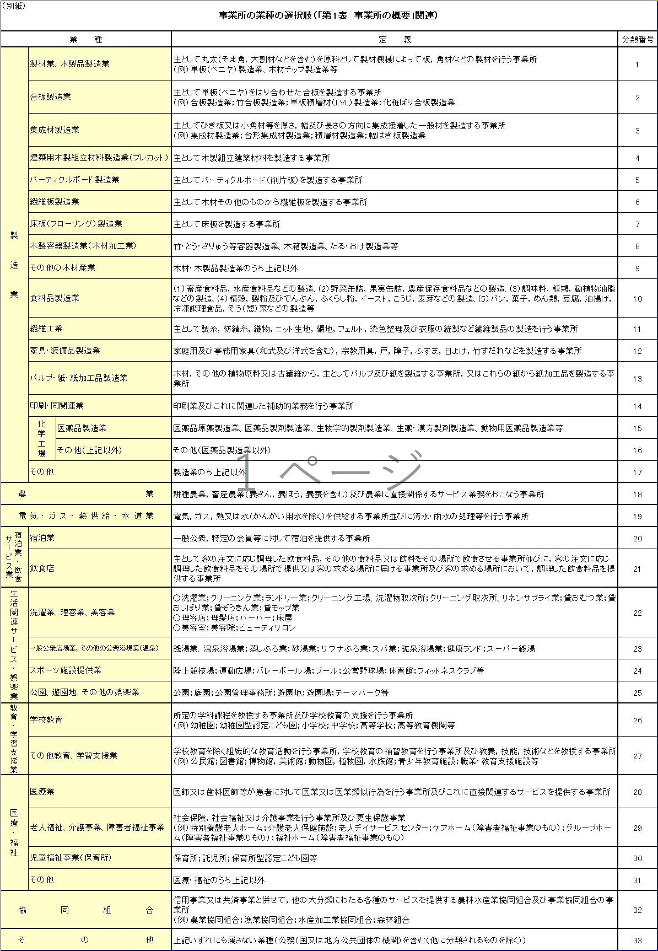
〈法人番号について〉
１．法人化していますか。法人化している場合は○をご記入ください。 |  |  |  | 法人化している。

法人番号を活用した統計の精度向上及び効率化の取組に使用させていただきます。個人のマイナンバー（12桁）を誤って記入しないようにご注意ください。

２．法人の方は、法人番号（13桁）の記入をお願いします。

【法人ごとではなく、事業所ごとに回答願います。】
第１表 事業所の概要 （調査期間：令和 7 年12月末現在）

木質バイオマスエネルギーを利用している事業所の概要についてご記入をお願いいたします。 なお、本調査の対象は、木質バイオマスを利用している発電機及びボイラーです。

事 業 所 の 業 種 （ 別 紙 の 選 択 肢 か ら お 選 び 下 さ い ） |  |  | ※複数の事業を行っている場合は、代表的な 事業を選び、番号をご記入下さい。
従 業 員 数 |  | 人 | ※調査時点における事業所内の従業員数に ついて、パート等も含めた全従業員数をご 記入下さい。
木質バイオマスの燃焼後に発生した灰の処理方法 | （下記の選択肢からお選び下さい。）

灰の処理方法の選択

産業廃棄物として処理（自社で処理場への運搬を行っている場合） |  |  |  |  |  | → | ア
産業廃棄物として処理（処理場への運搬について、他の業者に委託等を行っている場合） |  |  |  |  |  | → | イ
自社にて農業用（肥料等）に使用 |  |  |  |  |  | → | ウ
自社以外で農業用（肥料等）として使用（灰等の販売を行っている場合も含む。） |  |  |  |  |  | → | エ
自社にて農業用（肥料等）以外の用途で使用 |  |  |  |  |  | → | オ
自社以外で農業用（肥料等）以外の用途で使用（灰等の販売を行っている場合も含む。） |  |  |  |  |  | → | カ
自社にて保管中 |  |  |  |  |  | → | キ
自社以外で保管中 |  |  |  |  |  | → | ク
その他 |  |  |  |  |  | → | ケ
...
 |  |  |  |  | 1
 |  |  |  |  | 2
 |  |  |  |  | 3
...

第３表
...
選択肢及び留意事項
①：発電機の種類を次の選択肢からお選び下さい。「エ：その他」を選んだ場合は詳細を表にご記入下さい。
ア：蒸気タービン イ：オーガニック・ランキン・サイクル（ＯＲＣ） ウ：ガス化 エ：その他

②：発電機の出力規模についてご記入下さい。（単位：kW）

ア：自社又は自社関連施設内等で利用している。 イ：売電している。 ウ：自社又は自社関連施設内等で利用及び売電している。
③：発電された電気の用途を次の選択肢からお選び下さい。

④：発電機の取得年を西暦でご記入下さい。

⑤：種類、出力規模、用途及び取得年（①～④で回答済み）が同じ発電機がある場合は、当該発電機の合計所有基数をご記入下さい。

⑥：調査期間内における発電機の１年当たりの平均稼働日数をご記入下さい（例えば種類、出力規模、用途及び取得年（①～④で回答済み）が同じ発電 機が３つある場合はこれらの平均稼働日数をご記入下さい。（単位：日））

⑦：調査期間内における発電機の１日当たりの平均稼働時間をご記入下さい。（例えば種類、出力規模、用途及び取得年（①～④で回答済み）が同じ発電 機が３つある場合はこれらの平均稼働時間をご記入下さい。（単位：時間））

⑧：発電機の廃熱を利用する熱電併給を行っている場合は「○」をご記入下さい。
...

第４表
...
選択肢及び留意事項
①：ボイラーの種類を次の選択肢からお選び下さい。「オ：その他」を選んだ場合は詳細を表にご記入下さい。
ア：木屑焚きボイラー イ：ペレットボイラー ウ：薪ボイラー エ：木粉（おが粉）ボイラー オ：その他

ア：製品（木材以外）の乾燥 イ：木材の乾燥 ウ：ホットプレス エ：ドライヤー オ：原木煮沸 カ：暖房のみ キ：冷暖房 ク：給湯 ケ その他
②：ボイラーの出力規模についてご記入下さい。（単位：kW）
③：ボイラーの用途を次の選択肢からお選び下さい。（複数選択可）

用途が発電用の場合は（第３表）発電機にご入力いただき、熱利用を伴う場合は（第３表）「⑧熱電併給の有無」で「○」をご入力下さい。
④：ボイラーの取得年を西暦でご記入下さい。

⑤：種類、出力規模、用途及び取得年（①～④で回答済み）が同じボイラーがある場合は、当該ボイラーの合計所有基数をご記入下さい。

⑥：調査期間内におけるボイラーの１年当たりの平均稼働日数をご記入下さい（例えば種類、出力規模、用途及び取得年（①～④で回答済み）が同じボイラー が３つある場合はこれらの平均稼働日数をご記入下さい。（単位：日））

⑦：調査期間内におけるボイラーの１日当たりの平均稼働時間をご記入下さい（例えば種類、出力規模、用途及び取得年（①～④で回答済み）が同じボイラー が３つある場合はこれらの平均稼働時間をご記入下さい。（単位：時間））

表中の回答数
① | ② | ③ | ④ | ⑤ | ⑥ | ⑦ | 表中の記入漏れの確認（1：記入漏れあり）
...

第6-1表
...
 |  |  | 利用した木材チップの由来 |  | 数 量（単位：数量＝絶乾t/年)（※１）
 |  |  |  |  | 他社からの購入分 | 自社の製造分
 |  |  | ① | 国産間伐材・国産主伐材・国産除伐材及び林地残材（末木枝条、被害木等）から製造されたチップ
 |  |  | ② | 木材の加工時等に発生する端材及び樹皮等の残材から製造されたチップ（国産材から製造されたか、輸入材から製造されたかを問わない。）
 |  | （単位：数量＝絶乾t/年）（※１） | ③ | 建設資材廃棄物（解体材、廃材）から製造されたチップ（※２）
 | 利用した木材チップの合計
 |  |  | ④ | 輸入されたチップ
 |  |  | ⑤ | 輸入丸太を用いて国内で製造されたチップ（輸入した丸太を全てチップにした場合に限る。）（※３）
 |  |  | ⑥ | ①～⑤以外の木材から製造されたチップ

 |  |  |  | ⑥を選んだ場合、主な由来を次の選択肢からお選び下さい。 | 選択肢 | ウの場合はその詳細
ア：剪定枝 イ：ダム流木 ウ：その他
...
留意事項
 |  | （※１）絶乾とは絶乾比重（含水率０％）に基づき算出された実重量を指します。 （※２）木製パレットから製造されたチップについては③となります。 （※３）輸入丸太を加工した後の残材から製造されたチップについては②となります。輸入した丸太を全てチップにした場合のみ⑤にご記入下さい。
（２）事業所内で利用した木質ペレットの合計及びこれら木質ペレットの由来をご記入下さい。（単位：数量＝t/年)

 | 利用した木質ペレットの合計 |  | 利用した木質ペレットの由来 |  | 数 量
 |  |  | ① | 国内で製造された木質ペレット（国産材から製造されたか、輸入材から製造されたかを問わない。）
 |  |  | ② | 輸入された木質ペレット

（３）事業所内で利用した薪、木粉（おが粉）の数量の合計をご記入下さい。（単位：数量＝t/年)

 | 利用した薪の合計 |  | 利用した木粉（おが粉）の合計
...

第6-2表
...
 | （3）を記入（1：主なバイオマスの種類に回答し、利用量が未回答）
 | （3）を記入（1：主なバイオマスの種類が未回答で、利用量に回答）
...
 | （4）発電機を記入（1：キを選択しているが、キ詳細が選択されていない、2：キ以外を選択しているが、キ詳細が記入されている、3：記号（カタカナ）を選択せず、キ詳細を記入している）
 | （4）発電機を記入（1：混焼している発電機の基数、その主な燃料のどちらかの記入がない）
選択肢
...
ア：ＰＫＳ（ヤシ殻） イ：廃棄物固形燃料 ウ：バイオディーゼル燃料 エ：メタンガス オ：もみ殻 カ：タイヤ キ：その他
 | （4）発電機を記入（1：混焼している発電機の基数が第3表で記入した基数を超過）
...
 | （4）ボイラーを記入（1：混焼しているボイラーの基数、その主な燃料のどちらかの記入がない）
...
 | （4）ボイラーを記入（1：キを選択しているが、キ詳細が選択されていない、2：キ以外を選択しているが、キ詳細が記入されている、3：記号（カタカナ）を選択せず、キ詳細を記入している）
 | （4）ボイラーを記入（1：混焼しているボイラーの基数が第4表で記入した基数を超過）
...
 | （5）発電機を記入（1：混焼している発電機の基数、その主な燃料のどちらかの記入がない）
...
選択肢
ア：灯油 イ：重油 ウ：石炭 エ：液化天然ガス オ：液化石油ガス
カ：その他
 | （5）発電機を記入（1：カを選択しているが、カ詳細が選択されていない、2：カ以外を選択しているが、カ詳細が記入されている、3：記号（カタカナ）を選択せず、カ詳細を記入している）
 | （5）発電機を記入（1：混焼している発電機の基数が第3表で記入した基数を超過）
...
 | （7）ボイラーを記入（1：混焼しているボイラーの基数、その主な燃料のどちらかの記入がない）
 | （7）ボイラーを記入（1：カを選択しているが、カ詳細が選択されていない、2：カ以外を選択しているが、カ詳細が記入されている、3：記号（カタカナ）を選択せず、カ詳細を記入している）

 | （7）ボイラーを記入（1：混焼しているボイラーの基数が第4表で記入した基数を超過）

0 | 総括（1以上：表中に不備あり）

第6-3表
...
 | （単位：数量＝絶乾t/年)（※１） |  | ③ | 建設資材廃棄物（解体材、廃材）から製造されたチップ（※２）
 | 転用した木材チップの合計
 |  |  | ④ | 輸入されたチップ

 |  |  | ⑤ | 輸入丸太を用いて国内で製造されたチップ（輸入した丸太を全てチップにした場合に限る。）（※３）
...
 |  |  | ⑥ | ①～⑤以外の木材から製造されたチップ
...
 |  |  |  | ⑥を選んだ場合、主な由来を次の選択肢からお選び下さい。 | 選択肢 | ウの場合はその詳細
ア：剪定枝 イ：ダム流木 ウ：その他
...
留意事項

 |  | （※１）絶乾とは絶乾比重（含水率０％）に基づき算出された実重量を指します。 （※２）木製パレットから製造されたチップについては③となります。 （※３）輸入丸太を加工した後の残材から製造されたチップについては②となります。輸入した丸太を全てチップにした場合のみ⑤にご記入下さい。

パルプ・紙・紙加工品製造業、パーティクルボード製造業及び繊維板製造業の事業者の方についても、ご記入は以上です。ご協力ありがとうございました。 |  |  |  |  |  |  | 0

